エントリーシート
 | 氏名 | ふりがな | 性別 | 生年月日 | 年齢 | 所属 | クラス | Eカード | マイEカード番号 | 参加費区分 | 備考 | 参加費 | クラス一覧
 | (半角スペース区切り) | (半角スペース区切り) |  |  |  |  |  |  | (レンタルの場合空欄) |  |  |  | クラス名 | 距離（目安） | 難易度 | 補足
例 | 藤本 拓也 | ふじもと たくや | 男性 | 1997-10-06 | 22 | チンパン界のトムクルーズ | Chimpanzee | レンタル |  | 大学生・大学院生 | 日本学連幹事長・本大会プランナー | 1800 | Chimpanzee | 12km | 上の上級 | ポスト数38、関門あり
1 |  |  |  |  |  |  |  |  |  |  |  |  | Crab | 8.5km | 上級 | ポスト数25程度、関門あり
2 |  |  |  |  |  |  |  |  |  |  |  |  | Rabbit | 5km | 中〜上級 | ポスト数15程度、女子向け
3 |  |  |  |  |  |  |  |  |  |  |  |  | Hamster | 3km | 中級 | ポスト数10程度、女子向け
4
5
6
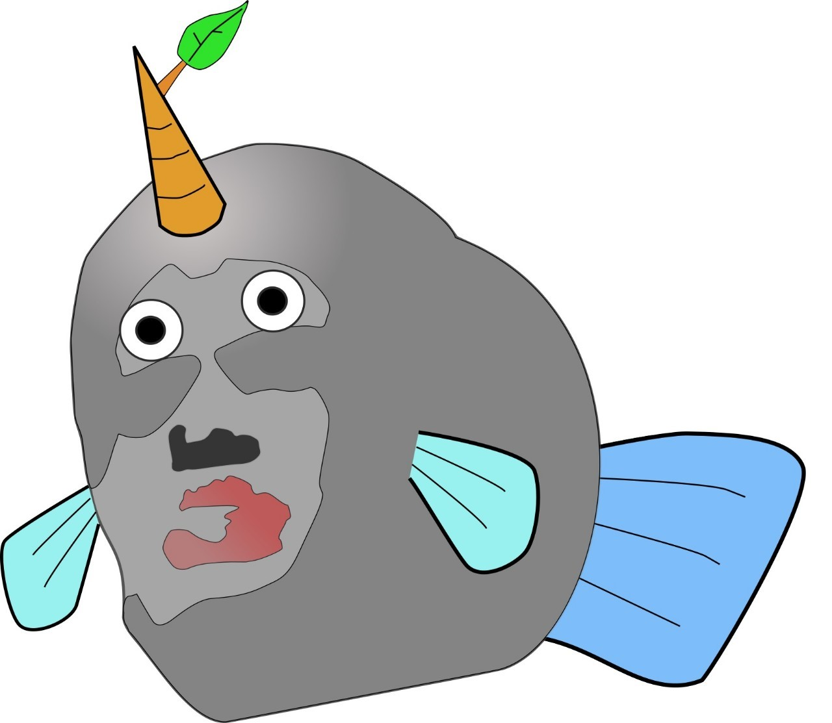
7
8
9
10
11
12
13
14
15
16
17
18
19
20
 | 20人を超える場合は2枚目に記入をお願いします。

 | 代表者情報 |  |  |  |  | 申し込み内容 |  |  | 振込先
 | クラブ名 |  |  |  |  | 一般 | 0 |  | 銀行名 | ゆうちょ銀行
 | 申込代表者氏名 |  |  |  |  | 大学生・大学院生 | 0 |  | 店名 | 428
本大会マスコットキャラクター
「いわっぎょ」
 | Eメールアドレス |  |  |  |  | 高校生以下 | 0 |  | 預金種目 | 普通預金
 | 電話番号 |  |  |  |  | Eカードレンタル | 0 |  | 口座番号 | 0279384
 | 郵便番号 |  |  |  |  |  |  |  | 記号番号 | 14250-2793841
 | 住所 |  |  |  |  |  |  |  | 口座名義 | イワイ リユウノスケ
 |  |  |  |  |  | 代表者情報を入力してください。 |  |  | 入金締切日 | 2020/3/9(月)

 | 振込人氏名 (代表者と異なる場合) |  |  |  |  | 合計金額 | 0

第23回京大京女大会マスコットキャラクター 「いわっちょ」

安中一門大会マスコットキャラクター 「コンパカスくん」
38期新人運営練マスコットキャラクター
「大文爺」

エントリーシート(予備)
 | 氏名 | ふりがな | 性別 | 生年月日 | 年齢 | 所属 | クラス | Eカード | マイEカード番号 | 参加費区分 | 備考 | 参加費 | クラス一覧
 | (半角スペース区切り) | (半角スペース区切り) |  |  |  |  |  |  | (レンタルの場合空欄) |  |  |  | クラス名 | 距離（目安） | 難易度 | 補足
例 | 藤本 拓也 | ふじもと たくや | 男性 | 1997-10-06 | 22 | チンパン界のトムクルーズ | Chimpanzee | レンタル |  | 大学生・大学院生 | 日本学連幹事長・本大会プランナー | 1800 | Chimpanzee | 12km | 上の上級 | ポスト数38、関門あり
21 |  |  |  |  |  |  |  |  |  |  |  |  | Crab | 8.5km | 上級 | ポスト数25程度、関門あり
22 |  |  |  |  |  |  |  |  |  |  |  |  | Rabbit | 5km | 中〜上級 | ポスト数15程度、女子向け
23 |  |  |  |  |  |  |  |  |  |  |  |  | Hamster | 3km | 中級 | ポスト数10程度、女子向け
24
25
26
27
28
29
30
31
32
33
34
35
36
37
38
39
40
41
38期新人運営練マスコットキャラクター
「大文爺」
42
43
44
45
本大会マスコットキャラクター
「いわっぎょ」
46
47
48
49
50
51
52
53
54
55
56
57
58
59
60
61
62
安中一門大会マスコットキャラクター 「コンパカスくん」
63
64
65
66
67
第23回京大京女大会マスコットキャラクター 「いわっちょ」
68
69
70

